REGISTRO SANITARIO
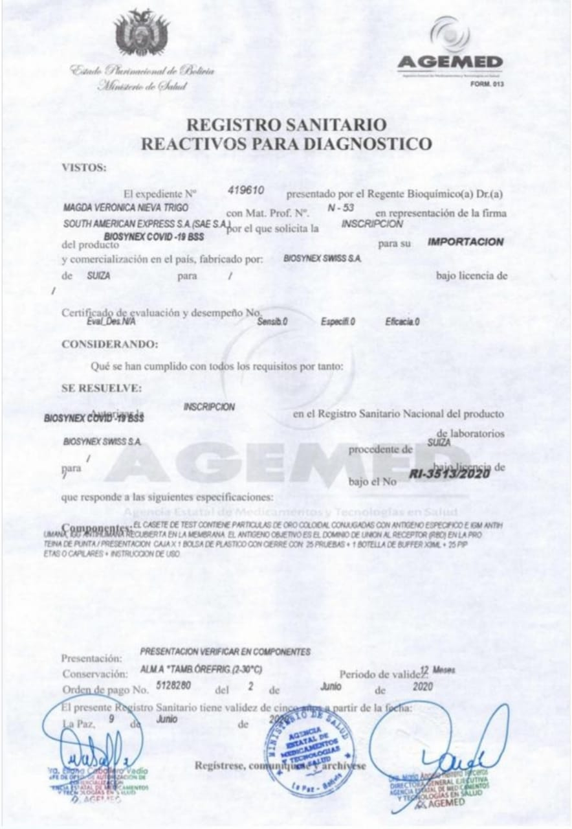
REGISTRO SANITARIO

CERTIFICADOS AGEMED
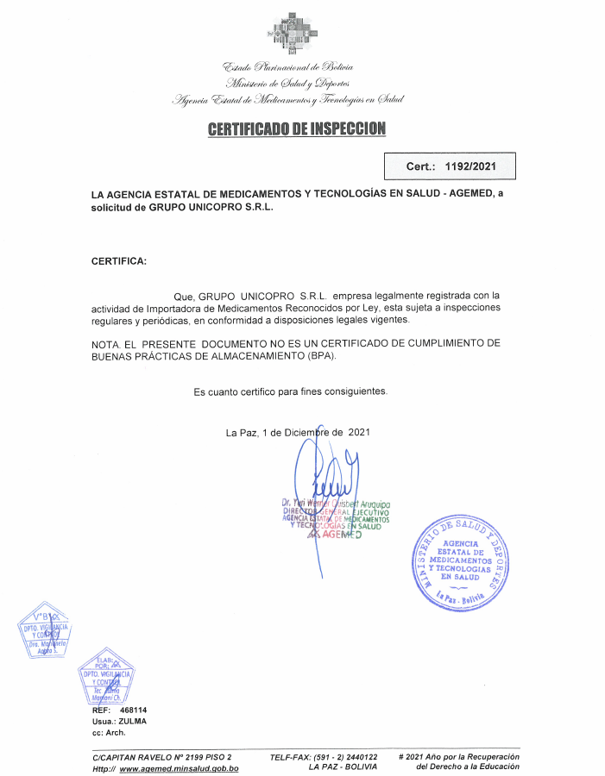
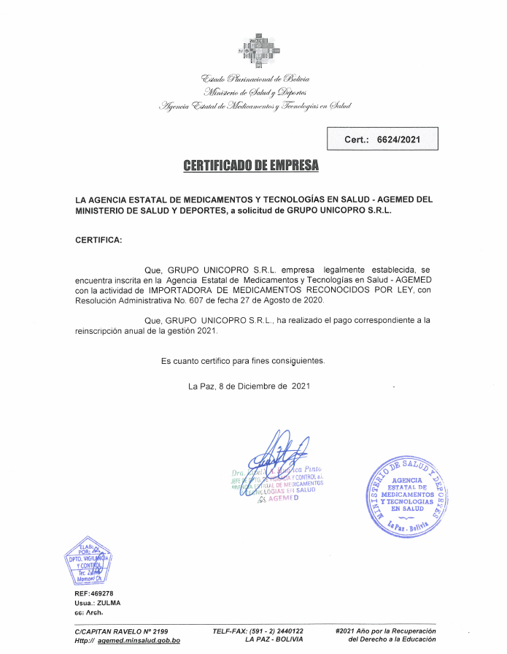
CERTIFICADO DE EMPRESA "GRUPO UNICOPRO S.R.L." EMITIDO POR AGEMED

CARTA DE AUTORIZACION Y LIBRE V
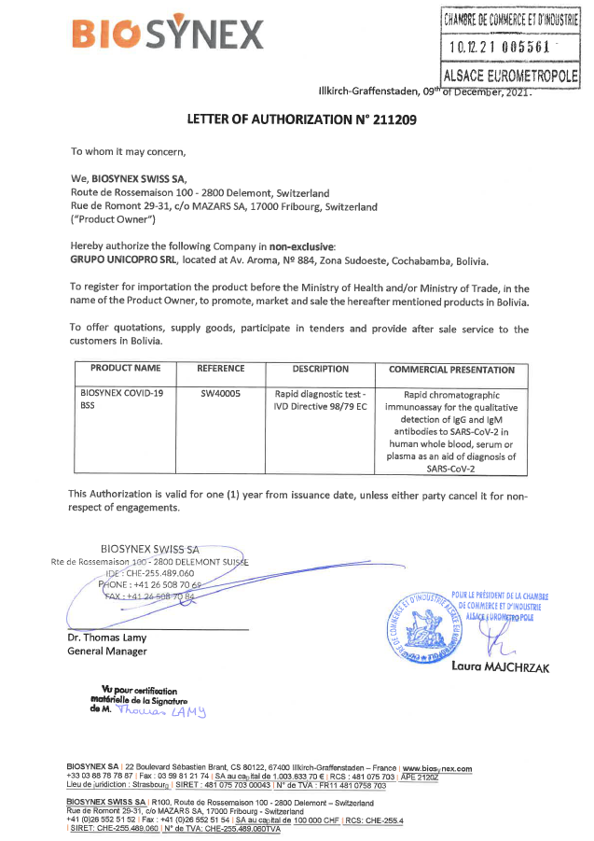
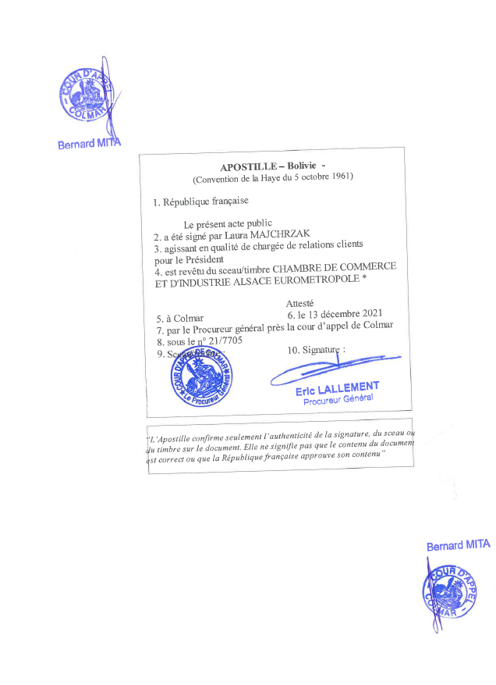
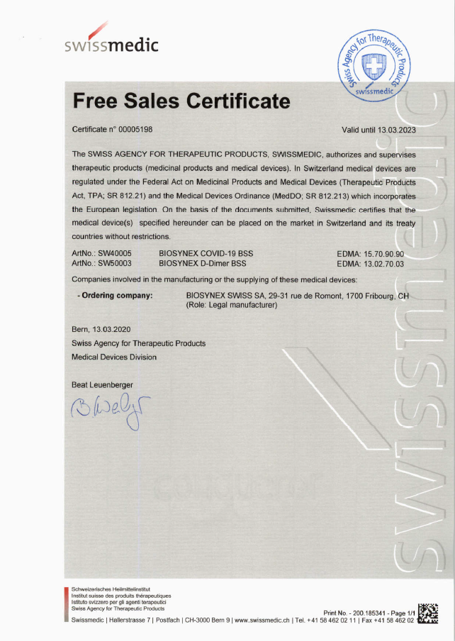
CARTA DE AUTORIZACION DE COMERCIALIZACION DEL LABORATORIO FABRICANTE | CERTIFICADO DE LIBRE VENTA DEL LABORATORIO FABRICANTE

CERTICADOS DE CALIDAD
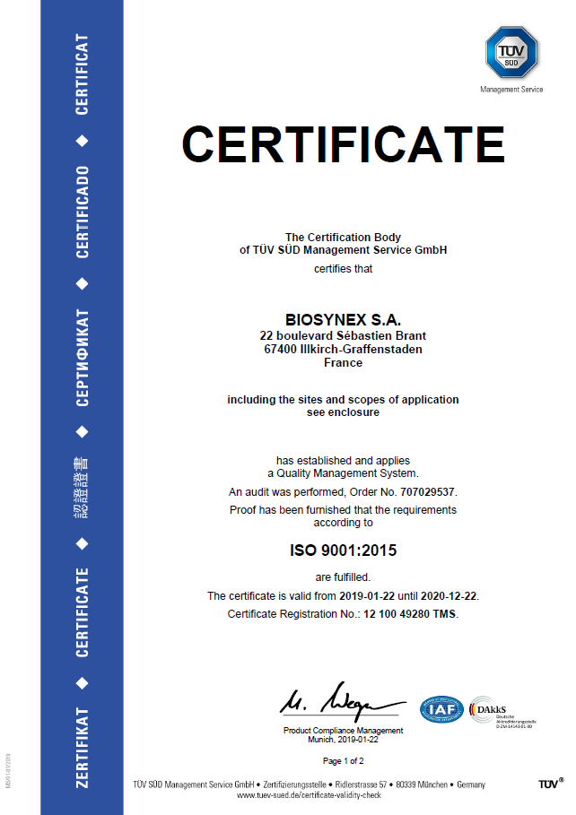
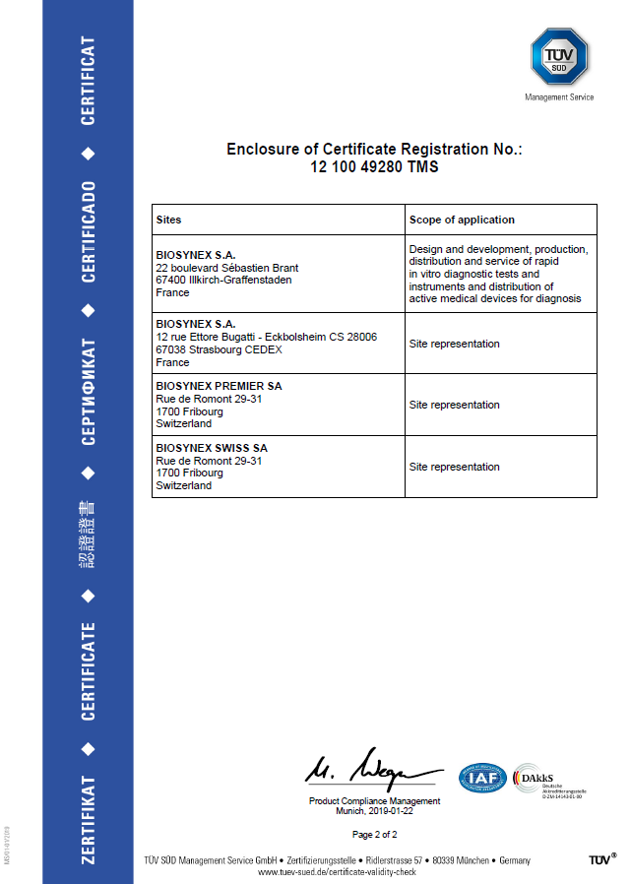
CERTIFICADOS DE CALIDAD

BUENAS PRACTICAS DE MANUFACTURA
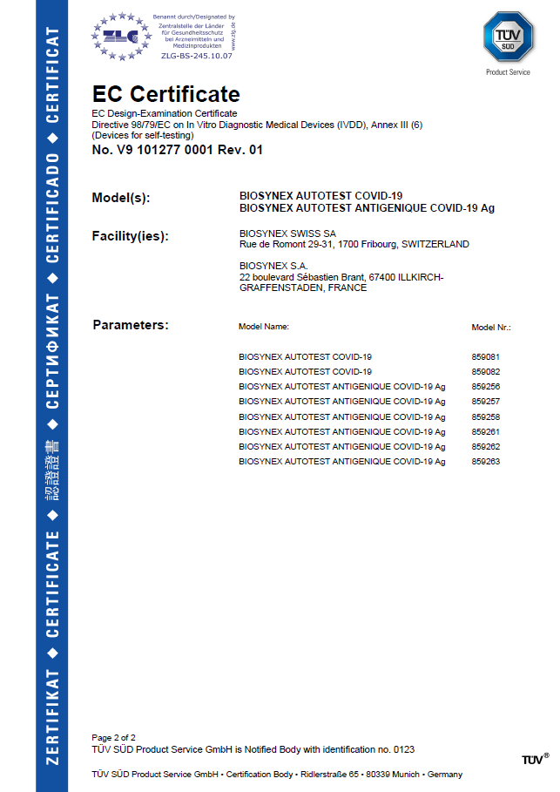
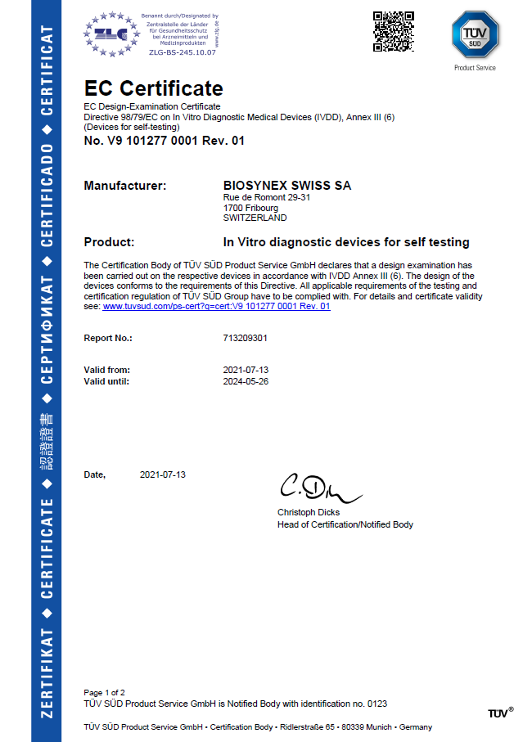
CERTIFICADO DE BUENAS PRACTICAS DE MANUFACTURA DE BIOSYNEX SWISS

